Wniosek o certyfikację
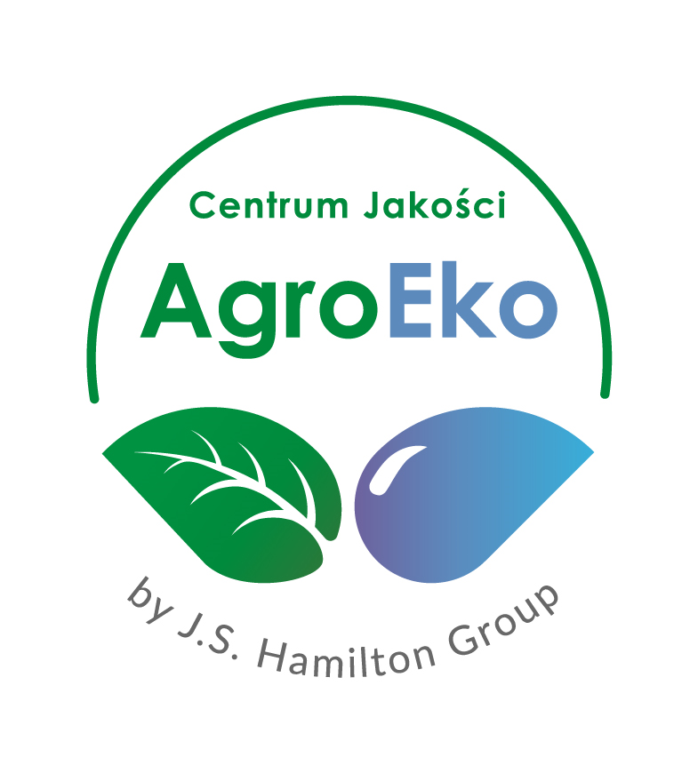 |  |  |  | CENTRUM JAKOŚCI AGROEKO SP. Z O.O. Certyfikat Akredytacji Nr AC 148

 |  |  |  | 01-171 Warszawa ul. Młynarska 42 agroeko.com.pl |  |  | tel. 22 884 00 20 kom. 666 338 204, 606 202 230 sekretariat@agroeko.com.pl

 |  |  |  |  |  |  |  |  |  | Potwierdzenie przyjęcia przez jednostkę certyfikującą (pieczątka, data przyjęcia i podpis)

WNIOSEK O CERTYFIKACJĘ W ZAKRESIE PRZYGOTOWANIA, PRZECHOWYWANIA ORAZ WPROWADZANIA DO OBROTU/ DYSTRYBUCJI/ IMPORTU LUB EKSPORTU PRODUKTÓW EKOLOGICZNYCH

Wniosek dotyczy - zaznaczyć właściwy kwadrat

 |  | Złożenie wniosku po raz pierwszy

 |  | Zmiana danych zawartych we wniosku

Rodzaj prowadzonej działalności w zakresie produktów ekologicznych oraz w okresie konwersji - zaznaczyć właściwy kwadrat

 |  | Prowadzenie działalności do własnych celów

 |  | Prowadzenie działalności w charakterze podwykonawcy na rzecz innego podmiotu, przy czym za prowadzoną działalność jest odpowiedzialny podwykonawca (podmiot wypełniający niniejszy wniosek)

 |  | Zlecanie czynności stronie trzeciej, przy czym za prowadzoną działalność jest odpowiedzialny podmiot wypełniający niniejszy wniosek (strona trzecia nie posiada własnego certyfikatu)

 |  | Zlecanie czynności stronie trzeciej, przy czym za prowadzoną działalność jest odpowiedzialny podwykonawca (działalność objęta certyfikatem strony trzeciej)

Dane producenta:

 | Nazwa / Imię i nazwisko:

 | NIP:

 | REGON:

Zakres prowadzonej działalności (dotyczy produktów ekologicznych i w okresie konwersji) - zaznaczyć właściwy kwadrat

 |  | Przygotowanie |  |  | Działania polegające na konserwowaniu lub przetwarzaniu produktów ekologicznych lub produktów w okresie konwersji lub każde inne działanie, któremu poddawany jest nieprzetworzony produkt, niezmieniające produktu wyjściowego, takie jak ubój, rozbiór, czyszczenie lub młócenie jak również pakowanie, znakowanie lub wprowadzanie zmian w znakowaniu odnoszącym się do produkcji ekologicznej. Jeśli podmiot przechowuje przygotowane przez siebie produkty, lub produkty, które wykorzystuje do przygotowania, to nie musi w zakresie tych działań zgłaszać dodatkowo "przechowywania".

 |  | Wprowadzanie do obrotu / Dystrybucja |  |  | Wprowadzenie do obrotu oznacza posiadanie produktów ekologicznych lub produktów w okresie konwersji w celu sprzedaży, z uwzględnieniem oferowania do sprzedaży lub innej formy dysponowania, bezpłatnego lub nie oraz sprzedaż, dystrybucję i inne formy dysponowania. Należy zaznaczyć jeśli wobec wprowadzanych do obrotu produktów nie będą dokonywane żadne czynności w zakresie przygotowania. Ponadto, jeśli w ramach tej działalności podmiot przechowuje produkty, to dodatkowo należy zgłosić "przechowywanie".

 |  | Przechowywanie |  |  | Zbiór czynności związanych z przyjmowaniem, składowaniem oraz wysyłką produktów ekologicznych lub produktów w okresie konwersji. Należy zaznaczyć, jeśli podmiot przechowuje produkty (bądź zleca przechowywanie), które dystrybuuje/wprowadza do obrotu, importuje lub jeśli podmiot usługowo przechowuje produkty ekologiczne lub produkty w okresie konwersji.

 |  | Import |  |  | Przywóz produktów ekologicznych lub produktów w okresie konwersji z terytorium państwa trzeciego (spoza terytorium Unii Europejskiej) na terytorium Unii Europejskiej. Jeśli w ramach tej działalności podmiot przechowuje produkty, to dodatkowo należy zgłosić "przechowywanie".

 |  | Eksport |  |  | Wywóz produktów ekologicznych lub produktów w okresie konwersji z terytorium Unii Europejskiej do państwa trzeciego (spoza terytorium Unii Europejskiej).

Dokumentacja załączona do wniosku - zaznaczyć właściwy kwadrat

 |  | Załącznik 1 | Wykaz obiektów |  |  |  |  | Załącznik 2 | Podwykonawstwo - zlecane wnioskodawcy przez inne podmioty

 |  | Załącznik 3 | Podwykonawstwo - zlecane przez wnioskodawcę |  |  |  |  | Załącznik 4 | Produkty zgłaszane do certyfikacji

 |  | Załącznik 5 | Deklaracja |  |  |  |  | Załącznik 6 | Zgoda na przesyłanie korespondencji drogą elektroniczną

 |  | Opis prowadzonej działalności oraz opis czynności, które zostaną podjęte w celu zapewnienia zgodności z obowiązującymi przepisami systemu produkcji ekologicznej

 |  | Podpisana umowa przez Wnioskodawcę w zakresie prowadzenia nadzoru przez Centrum Jakości AgroEko Sp. z o.o.

Załącznik Pr01-Z1b |  |  |  |  |  | Wydanie 3 z dn 01.06.2022 r. |  |  |  |  | Strona 1 z 8

